bg
CÔNG TY TNHH GIẢI PHÁP NĂNG LƯỢNG MẶT TRỜI PHƯƠNG NAM
Mã số thuế: 3702893374
ĐC: 61/4C Đường Bùi Thị Xuân, KP Tân Phước, Phường Tân Đông Hiệp, TP Hồ Chí Minh, Việt Nam
ĐC Văn phòng đại diện: Khu phức hợp Charm city, Tầng 3 A01-03, số 115 đường DT 743C ,kp thống nhất, phường Dĩ An, TP HCM
ĐC Kho chính: 67 Đường số 9, Tân Đông Hiệp, Hồ Chí Minh, Việt Nam.
BÁO GIÁ KIÊM ĐƠN ĐẶT HÀNG

Tên khách hàng: |  |  |  | Ngày:
 |  |  |  | Số: | BG0000
Địa chỉ: |  |  |  | Hiệu lực đến
 |  |  |  | Loại tiền | VNĐ
Mã số thuế: |  |  |  | Số điện thoại bán hàng:
 |  |  |  | Giấy chứng nhận sản phẩm |  | a
Diễn giải: |  |  |  | Công suất: ... kWp |  | a
 |  |  |  | Cung cấp thiết bị |  | a
Điện thoại: |  | Fax: ……………… |  | Cung cấp thi công
 |  |  |  | Cung cấp vận chuyển

STT | Tên hàng | Đơn vị tính | Số lượng | Đơn giá | Thành tiền |  | Diễn giải

TỔNG CỘNG

-Thanh toán
Điều khoản thanh toán: thanh toán 100% xuất hàng tại kho

TK THANH TOÁN:
1. CÔNG TY: Tên TK: CÔNG TY TNHH GIẢI PHÁP NĂNG LƯỢNG MẶT TRỜI PHƯƠNG NAM : 123 222 039 tại Ngân hàng VIB - Chi Nhánh Dĩ An, Bình Dương

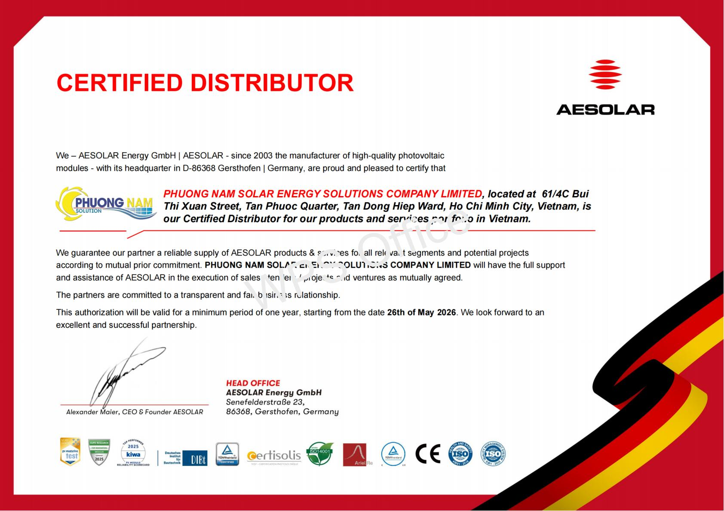 |  | 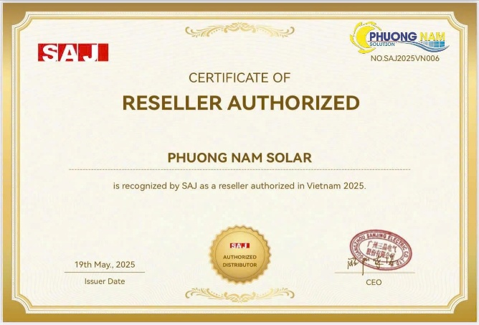 |  | 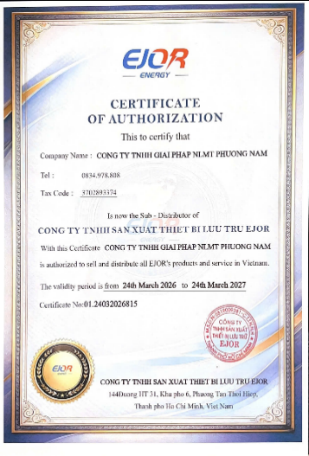
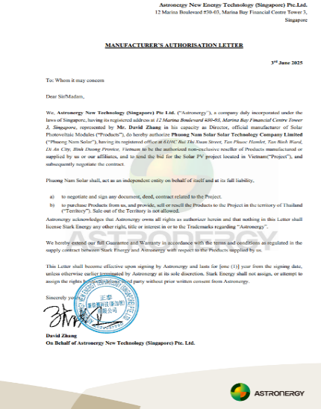 | 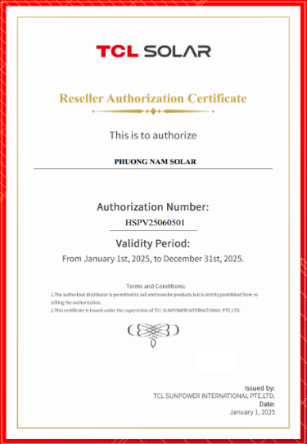 |  | 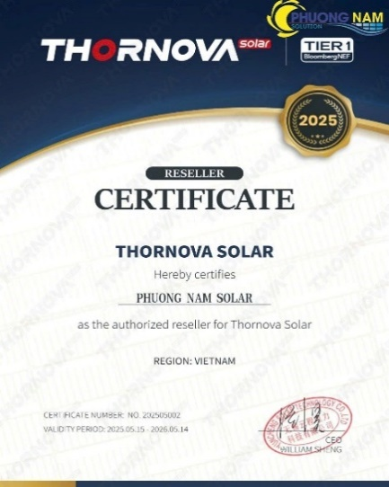 | 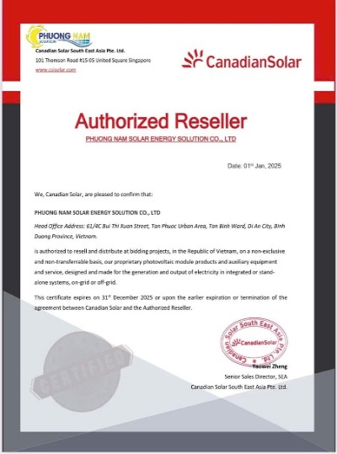
PHƯƠNG NAM SOLAR HIỆN LÀ NHÀ PHÂN PHỐI CHÍNH THỨC DÒNG SẢN PHẨM TẤM PIN CANADIAN THƯƠNG HIỆU CANADA, THORNOVA THƯƠNG HIỆU USA, JA THƯƠNG HIỆU JA SOLAR, AE THƯƠNG HIỆU AE SOLAR ĐỒNG THỜI LÀ ĐƠN VỊ BẢO HÀNH EJOR, SAJ TẠI VIỆT NAM.

 | Người lập phiếu |  |  |  | Giám đốc
 | (Ký, họ tên) |  |  |  | (Ký, họ tên, đóng dấu)

 |  |  |  | 

